柱形图
2019年前三季度网络广告收入统计图
2019年前三季度网络广告收入统计表
 | 第一季度 | 第二季度 | 第三季度
阿里巴巴 | 301.19 | 419.54 | 413
京东 | 81.44 | 110.77 | 99.86
腾讯 | 133.77 | 164.09 | 183.66
百度 | 176.77 | 192.37 | 204.34

饼图
互联网广告收入行业分布
类别 | 收入 | 所占百分比
电商广告 | 1567.8 | 36.15%
搜索广告 | 624.5 | 14.40%
视频广告 | 545.9 | 12.59%
新闻资讯 | 515.3 | 11.88%
社交广告 | 432.3 | 9.97%
分类广告 | 187.8 | 4.33%
工具 | 96.1 | 2.22%
垂直 | 56.8 | 1.31%
其他 | 310.1 | 7.15%

散点图
网络视频直播的用户数据
地区 | 直播总用户 | 游戏直播用户
2016-06-01 | 3.25 | 1.17
2016-12-01 | 3.44 | 1.46
2017-06-01 | 3.43 | 1.8
2017-12-01 | 4.22 | 2.24
2018-06-01 | 4.25 | 2.15
2018-12-01 | 3.97 | 2.3
2019-06-01 | 4.33 | 2.43

折线图
网络广告市场规模年增长率变化图
网络广告市场规模年增长率
年份 | 2010 | 2011 | 2012 | 2013 | 2014 | 2015 | 2016 | 2017 | 2018 | 2019
增幅 （百分比） | 70.2 | 60.4 | 47.6 | 45.85 | 51.7 | 35.3 | 29.87 | 29.06 | 24.21 | 18.22

平均线图
2014-2019年直播行业融资额
2014-2019年直播行业融资额
年份 | 总投资额（亿元） | 平均融资额（亿元）
2014年 | 36.1 | 110.56666667
2015年 | 69.8 | 110.56666667
2016年 | 188.1 | 110.56666667
2017年 | 140.2 | 110.56666667
2018年 | 224.4 | 110.56666667
2019年 | 4.8 | 110.56666667

双坐标图
网民互联网使用情况
应用 | 用户规模（万） | 网民使用率（百分比）
搜索引擎 | 69470 | 81.3
网络新闻 | 68587 | 80.3
网络视频 | 75877 | 88.8
网络音乐 | 60789 | 71.1
网络游戏 | 49356 | 57.8
短视频 | 64764 | 75.8

竖形折线图
2019年度互联网舆论场热点事件
事件 | 全国多地推行垃圾分类制度 | 中美经贸摩擦 | 辅助列1 | 辅助列2
新闻 | 1514407 | 733067 | 1 | 1800000
论坛 | 131829 | 42497 | 2 | 1800000
博客 | 15988 | 6990 | 3 | 1800000
报刊 | 137470 | 39212 | 4 | 1800000
微博 | 712460 | 94714 | 5 | 1800000
APP采集 | 5895 | 3180 | 6 | 1800000

帕累托图
2019年互联网广告收入行业分布
2019年互联网广告收入行业分布
类别 | 收入（亿元） | 所占百分比 | 累计百分比
电商广告 | 1567.8 | 36.15% | 36.15%
搜索广告 | 624.5 | 14.40% | 50.55%
视频广告 | 545.9 | 12.59% | 63.14%
新闻资讯 | 515.3 | 11.88% | 75.02%
社交广告 | 432.3 | 9.97% | 84.99%
其他 | 310.1 | 7.15% | 92.14%
分类广告 | 187.8 | 4.33% | 96.47%
工具 | 96.1 | 2.22% | 98.69%
垂直 | 56.8 | 1.31% | 100.00%

旋风图
2020年中国资讯短视频用户观看渠道偏好
平台类别 | 使用该渠道观看过 | 辅助列 | 最常使用的渠道
其他短视频平台 | -1377 | 1000 | 734
2020年中国资讯短视频用户观看渠道偏好
咨询短视频平台 | -1253 | 1000 | 327
门户资讯平台 | -1246 | 1000 | 283
搜索类平台 | -1216 | 1000 | 165
社交平台 | -1197 | 1000 | 218
聚合咨询平台 | -1146 | 1000 | 291
传统媒体平台 | -1098 | 1000 | 155
网络视频平台 | -1091 | 1000 | 159
垂直资讯平台 | -534 | 1000 | 30
其他平台 | -6 | 1000 | 4

金字塔图
2020年资讯短视频用户观看渠道偏好金字塔图
2020年中国资讯短视频用户观看渠道偏好
平台类别 | 使用该渠道观看过 | 最常使用的渠道
其他短视频平台 | -1377 | 734
咨询短视频平台 | -1253 | 327
门户资讯平台 | -1246 | 283
搜索类平台 | -1216 | 165
社交平台 | -1197 | 218
聚合咨询平台 | -1146 | 291
传统媒体平台 | -1098 | 155
网络视频平台 | -1091 | 159
垂直资讯平台 | -534 | 30
其他平台 | -6 | 4

气泡图
2014-2019年直播行业融资情况
2014-2019年直播行业融资情况
年份 | 总投资额（亿元） | 总投资次数（次）
2014年 | 36.1 | 63
2015年 | 69.8 | 127
2016年 | 188.1 | 201
2017年 | 140.2 | 140
2018年 | 224.4 | 56
2019年 | 4.8 | 13

图6-134
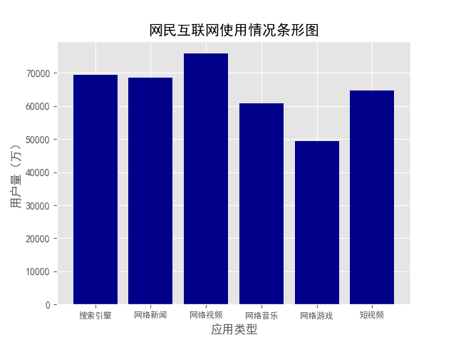
网民互联网使用情况
应用 | 用户规模
搜索引擎 | 69470
网络新闻 | 68587
网络视频 | 75877
网络音乐 | 60789
网络游戏 | 49356
短视频 | 64764

图6-135
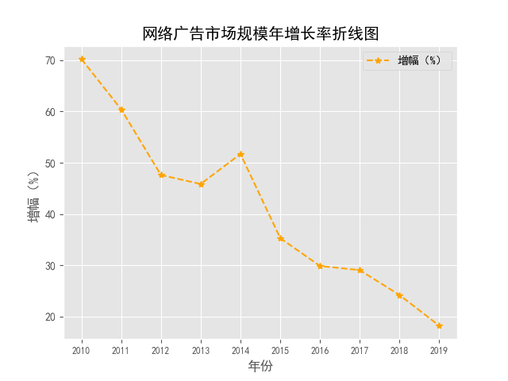
网络广告市场规模年增长率
年份 | 2010 | 2011 | 2012 | 2013 | 2014 | 2015 | 2016 | 2017 | 2018 | 2019
增幅 （百分比） | 70.2 | 60.4 | 47.6 | 45.85 | 51.7 | 35.3 | 29.87 | 29.06 | 24.21 | 18.22

课后案例分析
2019年主要游戏上市公司收入情况
公司 | 总收入（亿元） | 平均收入
世纪华通 | 151.1 | 247.51857143
腾讯 | 844.73 | 247.51857143
2019年主要游戏上市公司收入情况
昆仑万维 | 36.9 | 247.51857143
三七互娱 | 132.26 | 247.51857143
完美世界 | 68.3 | 247.51857143
游族网络 | 35.16 | 247.51857143
网易 | 464.18 | 247.51857143

